2018_01_data
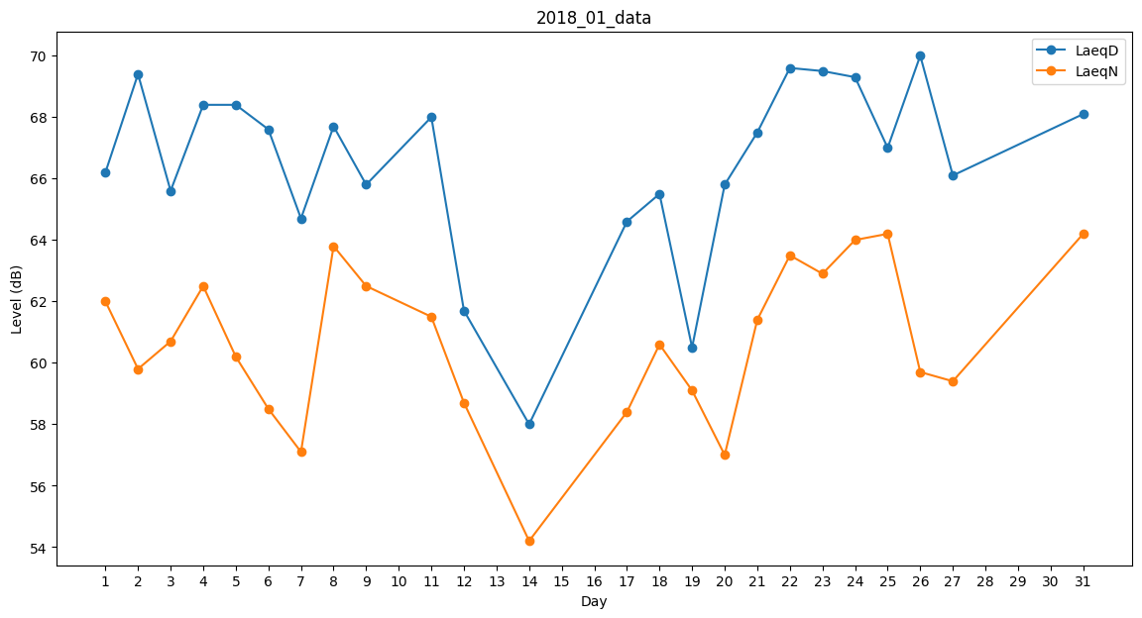
Day | LaeqD | LaeqN
1 | 66.2 | 62
2 | 69.4 | 59.8
3 | 65.6 | 60.7
4 | 68.4 | 62.5
5 | 68.4 | 60.2
6 | 67.6 | 58.5
7 | 64.7 | 57.1
8 | 67.7 | 63.8
9 | 65.8 | 62.5
10 | 68.3 | 0
11 | 68 | 61.5
12 | 61.7 | 58.7
13 | 60.3 | 0
14 | 58 | 54.2
15 | 64 | 0
16 | 0 | 58.7
17 | 64.6 | 58.4
18 | 65.5 | 60.6
19 | 60.5 | 59.1
20 | 65.8 | 57
21 | 67.5 | 61.4
22 | 69.6 | 63.5
23 | 69.5 | 62.9
24 | 69.3 | 64
25 | 67 | 64.2
26 | 70 | 59.7
27 | 66.1 | 59.4
28 | 65.6 | 0
29 | 56.8 | 0
30 | 0 | 47.4
31 | 68.1 | 64.2

